2022_data
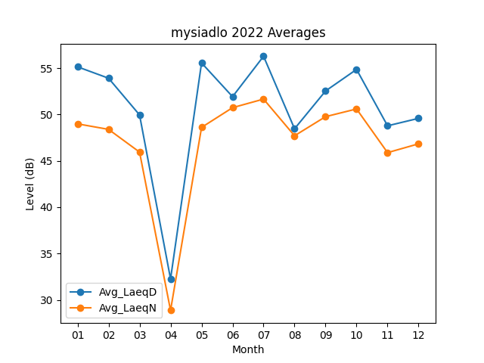
Month | Avg_LaeqD | Avg_LaeqN
01 | 55.138709677 | 48.987096774
02 | 53.910714286 | 48.392857143
03 | 49.951612903 | 45.941935484
04 | 32.26 | 28.87
05 | 55.561290323 | 48.603225806
06 | 51.92 | 50.733333333
07 | 56.277419355 | 51.658064516
08 | 48.458064516 | 47.703225806
09 | 52.533333333 | 49.763333333
10 | 54.858064516 | 50.593548387
11 | 48.776666667 | 45.883333333
12 | 49.580645161 | 46.832258065

